图纸信息表
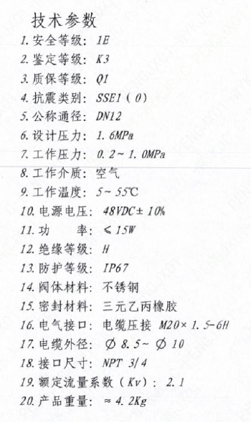
页码 | 表格名称 | 字段名称 | 字段值 | 标准字段名 | 标准字段值
5 | 技术参数 | 安全等级 | 1E | 核安全等级（执行机构） | 1E
5 | 技术参数 | 鉴定等级 | K3 | 驱动装置鉴定程序 | K3
5 | 技术参数 | 质保等级 | Q1 | 物项质保等级 | Q1
5 | 技术参数 | 抗震类别 | SSE1（O） | 抗震分类 | SSE1
 |  |  |  | 抗震要求 | O
5 | 技术参数 | 公称通径 | DN12 | 阀门入口口径 | DN12
 |  |  |  | 阀门出口口径 | DN12
5 | 技术参数 | 设计压力 | 1.6MPa | 设计压力 | 1.6
5 | 技术参数 | 工作压力 | 0.2~1.0MPa
5 | 技术参数 | 工作介质 | 空气 | 流体介质 | A
5 | 技术参数 | 工作温度 | 5~55℃
5 | 技术参数 | 电源电压 | 48VDC+10%
5 | 技术参数 | 功率 | ≤15W
5 | 技术参数 | 绝缘等级 | H
5 | 技术参数 | 防护等级 | IP67
5 | 技术参数 | 阀体材料 | 不锈钢
5 | 技术参数 | 密封材料 | 三元乙丙橡胶
5 | 技术参数 | 电气接口 | 电缆压接M20×1.5-6H
5 | 技术参数 | 电缆外径 | ∅8.5~∅10
5 | 技术参数 | 接口尺寸 | NPT3/4
5 | 技术参数 | 额定流量系数（Kv） | 2.1
5 | 技术参数 | 产品重量 | ≈4.2Kg

